Estándares de medidas
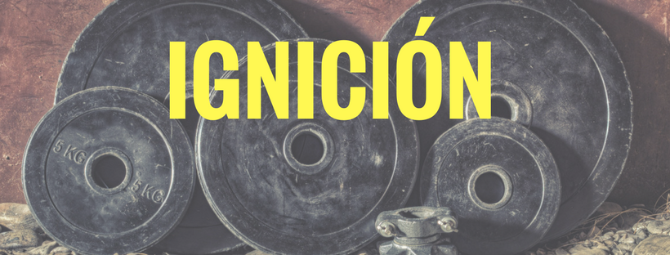

 |  | INSTRUCCIONES:

 |  | Escribe tu cintura y escribela en la celda B19.
 |  | A continuación aparecerán las medidas 'ideales'

Estatura en cm: | 180

Circuferencia de cintura | 81.0
Circunferencia de pecho | 108.0
Circunferencia de brazos | 42.3
Circunferencia rodeando los hombros | 126.0

